本章提要
o使用 LOOKUP 函數進行查表
o在 IF 函數中搭配使用 OR 函數做多條件判斷
o資料驗證－建立資料項目清單
o資料篩選－自訂篩選
o建立樞紐分析表並改變摘要方式

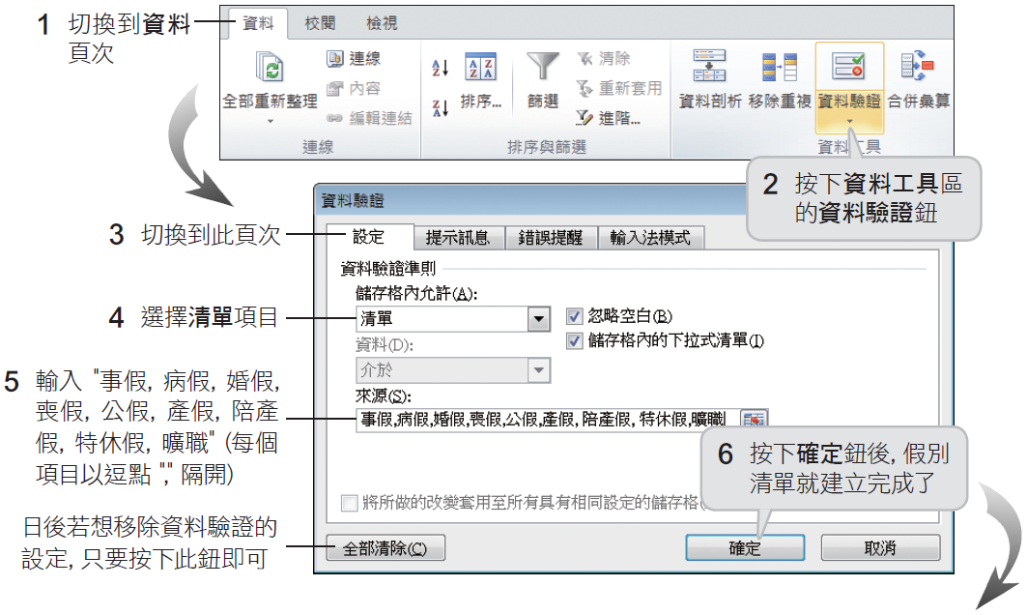

OR 為一邏輯函數，假如有任何一個引數的邏輯值為 TRUE，便傳回 TRUE，只有當所有引數的邏輯值皆為 FALSE 時，才會傳回 FALSE

